상품제안서
슈프림구급함 소형A | 상품코드: S21704

 |  |  |  |  |  |  | 02-713-8555 | www.synergygift.co.kr
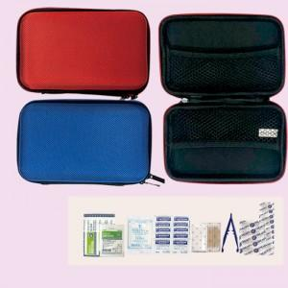

【상세/제작정보】

【인쇄/포장옵션】 | 실크 / 포장지포장

【공급단가】 | 수량 | 100~ | 500~ | 1,000~ | 3,000~ | 5,000~
*VAT별도 | 적색 | 6,480원 | 6,240원 | 6,000원 | 5,760원 | 5,610원
 | 청색 | 6,480원 | 6,240원 | 6,000원 | 5,760원 | 5,610원

【상품 URL】 | https://www.synergygift.co.kr:443/src/goods_detail.php?gdno=21704

